LINESHEET
 |  |  |  |  |  |  |  |  |  |  |  | 364 |  | € 76,075.00
IMMAGINE | MODELLO/COLLEZIONE | BRAND | MATERIALE | DIMENSIONE | COLORE | PACKAGING | ORIGINE | HS CODE | EAN CODE | WHS Unit | RETAIL unit | Pcs STOCK | TOT WHS | TOT RRP
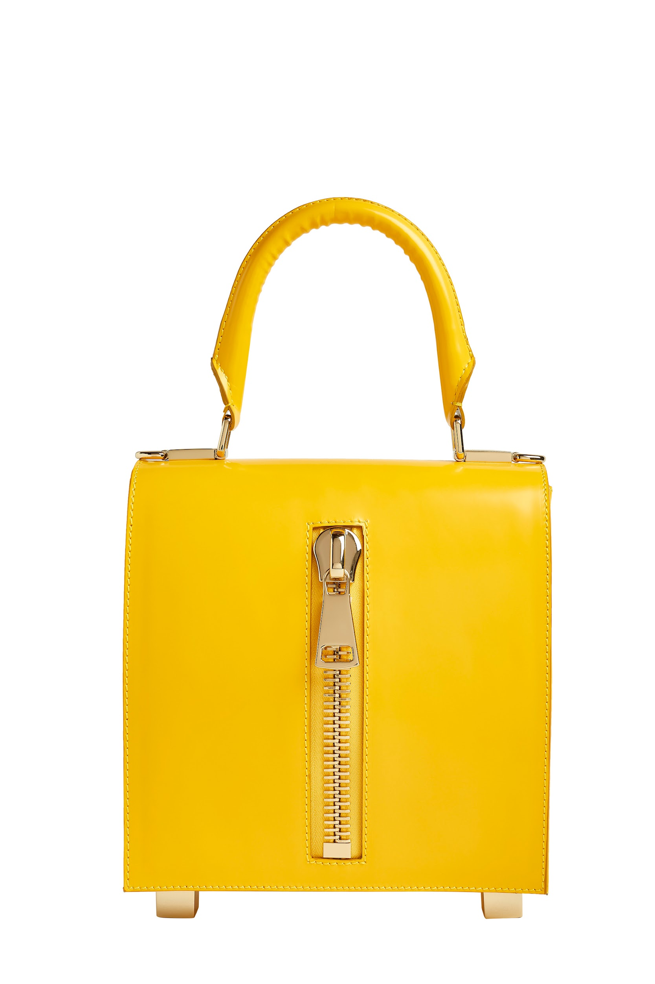 | Lk The One Spaceland | LUCREZIA KAUFFMANN | pelle di vitello abrasivata | piccola cm 11x11 | nero | dust bag bianco | made in Italy | 4202210010 |  | € 176.00 | € 440.00 | 2 | € 352.00 | € 880.00
 | Lk The One Spaceland | LUCREZIA KAUFFMANN | pelle di vitello abrasivata | piccola cm 11x11 | giallo | dust bag bianco | made in Italy | 4202210010 |  | € 176.00 | € 440.00 | 1 | € 176.00 | € 440.00
 | Lk The One Spaceland | LUCREZIA KAUFFMANN | pelle di vitello abrasivata | media cm 14x14 | nero | dust bag bianco | made in Italy | 4202210010 |  | € 216.00 | € 540.00 | 2 | € 432.00 | € 1,080.00
 | Lk The One Spaceland | LUCREZIA KAUFFMANN | pelle di vitello abrasivata | media cm 14x14 | verde | dust bag bianco | made in Italy | 4202210010 |  | € 216.00 | € 540.00 | 1 | € 216.00 | € 540.00
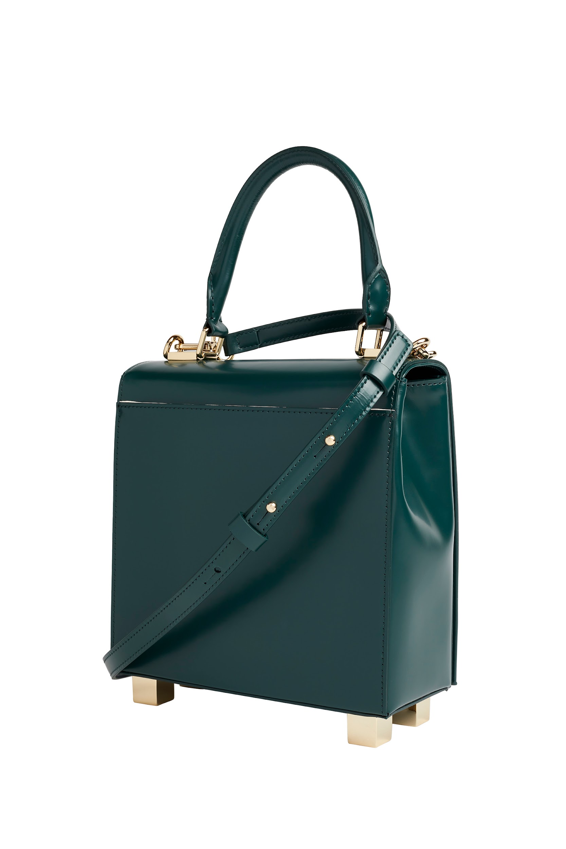 | Lk The One Spaceland | LUCREZIA KAUFFMANN | pelle di vitello abrasivata | media cm 14x14 | giallo | dust bag bianco | made in Italy | 4202210010 |  | € 216.00 | € 540.00 | 1 | € 216.00 | € 540.00
 | Lk The One Spaceland | LUCREZIA KAUFFMANN | pelle di vitello abrasivata | grande cm 20x20 | nero | dust bag bianco | made in Italy | 4202210010 |  | € 248.00 | € 620.00 | 1 | € 248.00 | € 620.00
 | Lk The One Spaceland | LUCREZIA KAUFFMANN | pelle di vitello abrasivata | grande cm 20x20 | verde | dust bag bianco | made in Italy | 4202210010 |  | € 248.00 | € 620.00 | 1 | € 248.00 | € 620.00
 | Lk The One Spaceland | LUCREZIA KAUFFMANN | pelle di vitello abrasivata | grande cm 20x20 | giallo | dust bag bianco | made in Italy | 4202210010 |  | € 248.00 | € 620.00 | 3 | € 744.00 | € 1,860.00
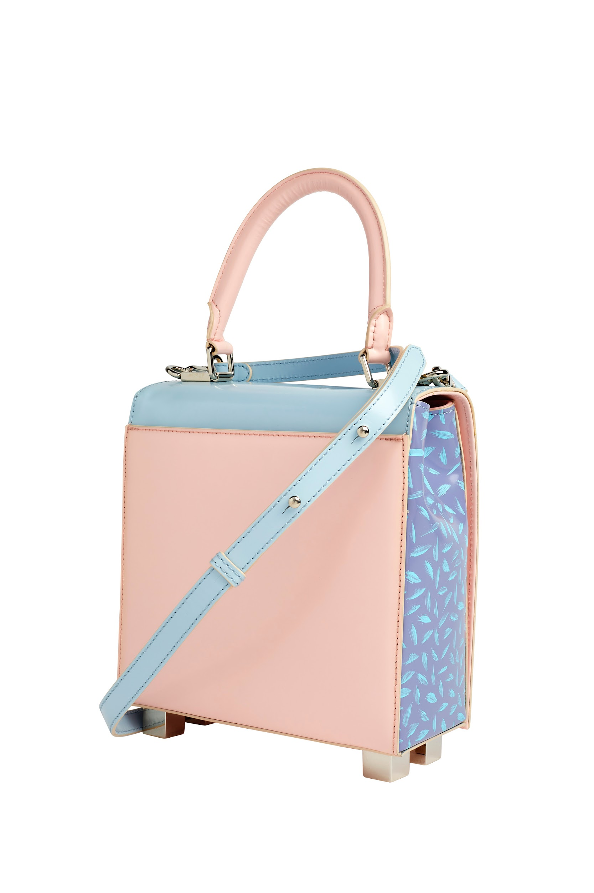 | Lk The One Candy Memphis | LUCREZIA KAUFFMANN | pelle di vitello abrasivata con texture dipinte a mano | piccola cm 11x11 | azzurro | dust bag bianco | made in Italy | 4202210010 |  | € 184.00 | € 460.00 | 1 | € 184.00 | € 460.00
 | Lk The One Candy Memphis | LUCREZIA KAUFFMANN | pelle di vitello abrasivata con texture dipinte a mano | piccola cm 11x11 | rosa | dust bag bianco | made in Italy | 4202210010 |  | € 184.00 | € 460.00 | 1 | € 184.00 | € 460.00
 | Lk The One Candy Memphis | LUCREZIA KAUFFMANN | pelle di vitello abrasivata con texture dipinte a mano | media cm 14x14 | gialla granella | dust bag bianco | made in Italy | 4202210010 |  | € 224.00 | € 560.00 | 1 | € 224.00 | € 560.00
 | Lk The One Candy Memphis | LUCREZIA KAUFFMANN | pelle di vitello abrasivata con texture dipinte a mano | media cm 14x14 | gialla cialda | dust bag bianco | made in Italy | 4202210010 |  | € 224.00 | € 560.00 | 1 | € 224.00 | € 560.00
 | Lk The One Candy Memphis | LUCREZIA KAUFFMANN | pelle di vitello abrasivata con texture dipinte a mano | media cm 14x14 | rosa granella | dust bag bianco | made in Italy | 4202210010 |  | € 224.00 | € 560.00 | 2 | € 448.00 | € 1,120.00
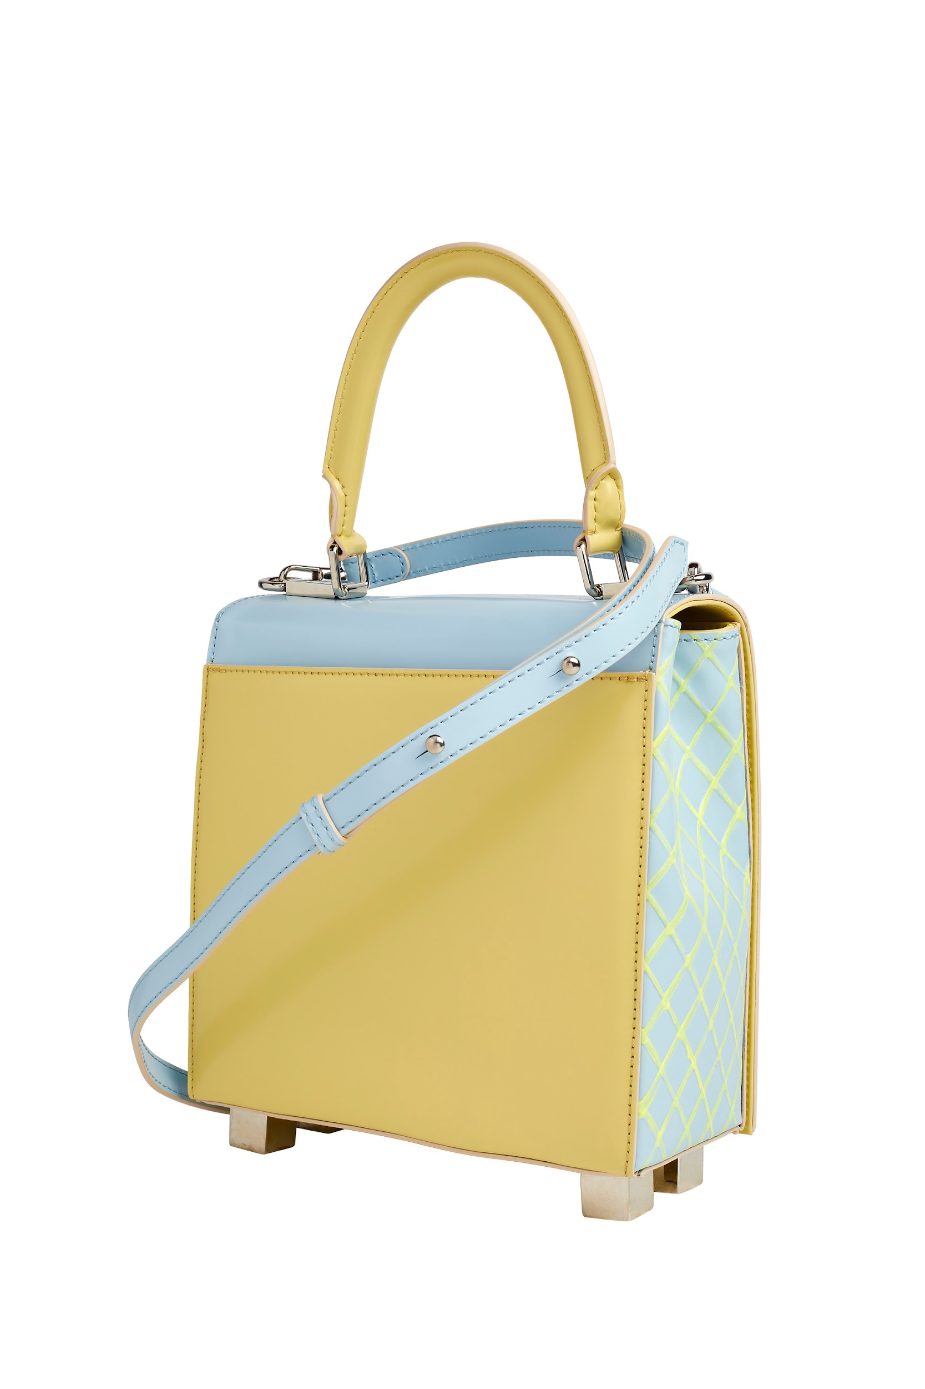 | Lk The One Candy Memphis | LUCREZIA KAUFFMANN | pelle di vitello abrasivata con texture dipinte a mano | media cm 14x14 | rosa cialda | dust bag bianco | made in Italy | 4202210010 |  | € 224.00 | € 560.00 | 1 | € 224.00 | € 560.00
 | Lk The One Candy Memphis | LUCREZIA KAUFFMANN | pelle di vitello abrasivata con texture dipinte a mano | media cm 14x14 | azzurra granella | dust bag bianco | made in Italy | 4202210010 |  | € 224.00 | € 560.00 | 1 | € 224.00 | € 560.00
 | Lk The One Candy Memphis | LUCREZIA KAUFFMANN | pelle di vitello abrasivata con texture dipinte a mano | media cm 14x14 | azzurra cialda | dust bag bianco | made in Italy | 4202210010 |  | € 224.00 | € 560.00 | 1 | € 224.00 | € 560.00
 | Lk The One Candy Memphis | LUCREZIA KAUFFMANN | pelle di vitello abrasivata con texture dipinte a mano | media cm 14x14 | lilla granella | dust bag bianco | made in Italy | 4202210010 |  | € 224.00 | € 560.00 | 1 | € 224.00 | € 560.00
 | Lk The One Candy Memphis | LUCREZIA KAUFFMANN | pelle di vitello abrasivata con texture dipinte a mano | media cm 14x14 | lilla cialda | dust bag bianco | made in Italy | 4202210010 |  | € 224.00 | € 560.00 | 1 | € 224.00 | € 560.00
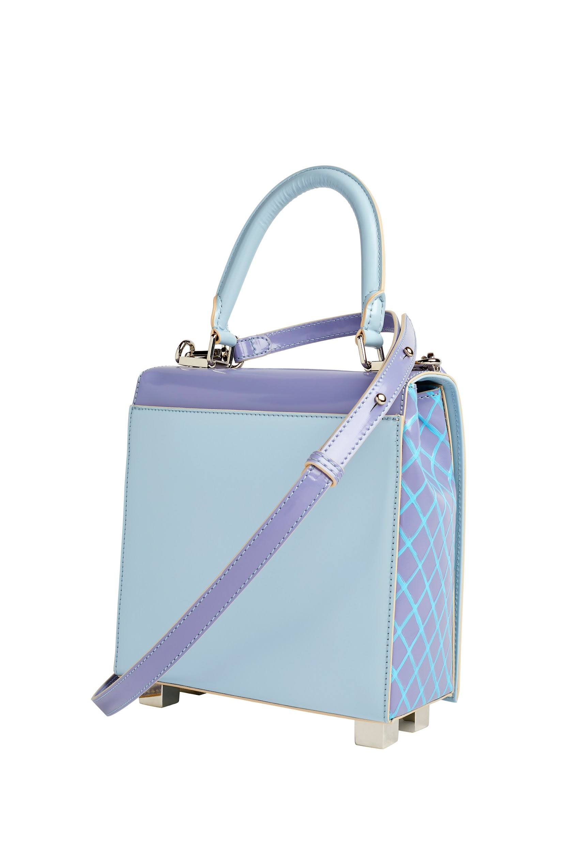 | Lk The One Candy Memphis | LUCREZIA KAUFFMANN | pelle di vitello abrasivata con texture dipinte a mano | grande cm 20x20 | gialla cialda | dust bag bianco | made in Italy | 4202210010 |  | € 256.00 | € 640.00 | 2 | € 512.00 | € 1,280.00
 | Lk The One Candy Memphis | LUCREZIA KAUFFMANN | pelle di vitello abrasivata con texture dipinte a mano | grande cm 20x20 | rosa granella | dust bag bianco | made in Italy | 4202210010 |  | € 256.00 | € 640.00 | 2 | € 512.00 | € 1,280.00
 | Lk The One Candy Memphis | LUCREZIA KAUFFMANN | pelle di vitello abrasivata con texture dipinte a mano | grande cm 20x20 | rosa cialda | dust bag bianco | made in Italy | 4202210010 |  | € 256.00 | € 640.00 | 2 | € 512.00 | € 1,280.00
 | Lk The One Candy Memphis | LUCREZIA KAUFFMANN | pelle di vitello abrasivata con texture dipinte a mano | grande cm 20x20 | azzurra granella | dust bag bianco | made in Italy | 4202210010 |  | € 256.00 | € 640.00 | 3 | € 768.00 | € 1,920.00
 | Lk The One Candy Memphis | LUCREZIA KAUFFMANN | pelle di vitello abrasivata con texture dipinte a mano | grande cm 20x20 | azzurra cialda | dust bag bianco | made in Italy | 4202210010 |  | € 256.00 | € 640.00 | 2 | € 512.00 | € 1,280.00
 | Lk The One Candy Memphis | LUCREZIA KAUFFMANN | pelle di vitello abrasivata con texture dipinte a mano | grande cm 20x20 | lilla granella | dust bag bianco | made in Italy | 4202210010 |  | € 256.00 | € 640.00 | 1 | € 256.00 | € 640.00
 | tracolla spallata Candy M | LUCREZIA KAUFFMANN | pelle di vitello abrasivata con texture dipinte a mano | taglia unica | tutti i colori | dust bag | made in Italy | 4202210010 |  | € 15.00 | € 35.00 | 30 | € 450.00 | € 1,050.00
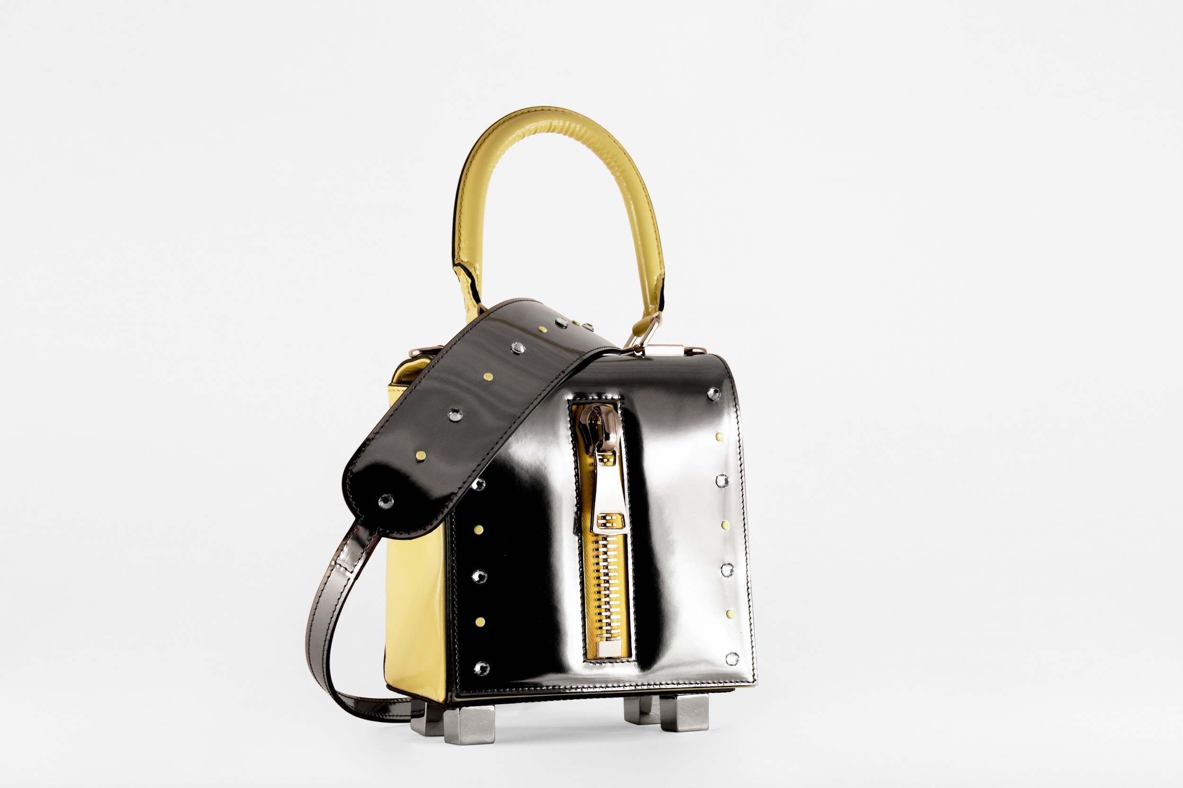 | Lk The One Circus Memphis | LUCREZIA KAUFFMANN | pelle di vitello abrasivata con applicazioni | media cm 14x14 | lilla | dust bag bianco | made in Italy | 4202210010 |  | € 216.00 | € 540.00 | 2 | € 432.00 | € 1,080.00
 | Lk The One Circus Memphis | LUCREZIA KAUFFMANN | pelle di vitello abrasivata con applicazioni | media cm 14x14 | giallo | dust bag bianco | made in Italy | 4202210010 |  | € 216.00 | € 540.00 | 1 | € 216.00 | € 540.00
 | Lk The One Circus Memphis | LUCREZIA KAUFFMANN | pelle di vitello abrasivata con applicazioni | media cm 14x14 | azzurro | dust bag bianco | made in Italy | 4202210010 |  | € 216.00 | € 540.00 | 1 | € 216.00 | € 540.00
 | Lk The One Circus Memphis | LUCREZIA KAUFFMANN | pelle di vitello abrasivata con applicazioni | media cm 14x14 | rosa | dust bag bianco | made in Italy | 4202210010 |  | € 216.00 | € 540.00 | 1 | € 216.00 | € 540.00
 | Lk The One Circus Memphis | LUCREZIA KAUFFMANN | pelle di vitello abrasivata con swarovski | media cm 14x14 | azzurro | dust bag bianco | made in Italy | 4202210010 |  | € 224.00 | € 560.00 | 1 | € 224.00 | € 560.00
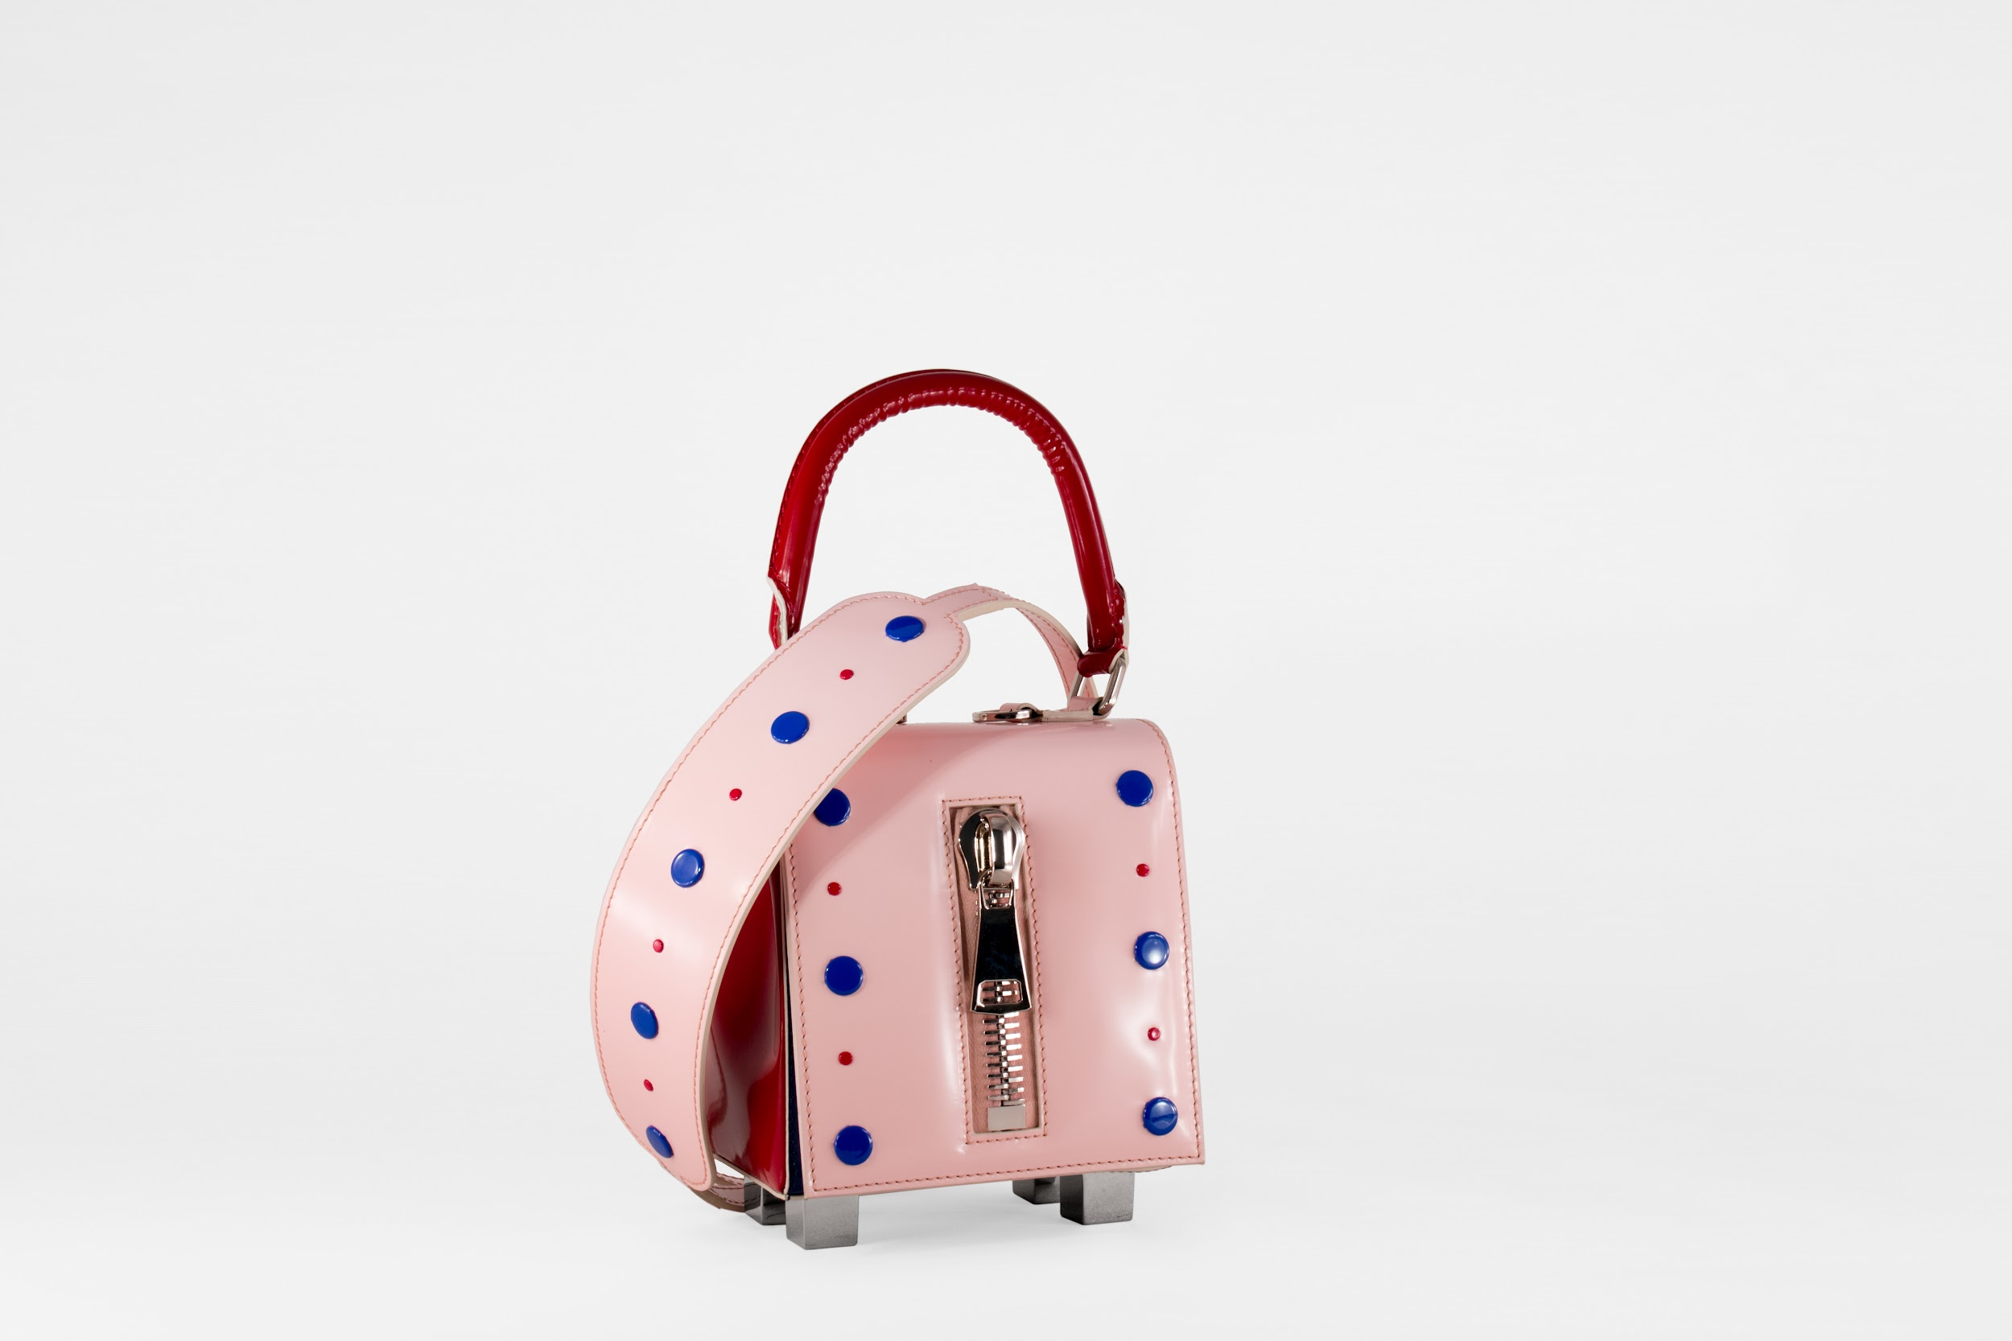 | Lk The One Circus Memphis | LUCREZIA KAUFFMANN | pelle di vitello abrasivata con swarovski | media cm 14x14 | rosa | dust bag bianco | made in Italy | 4202210010 |  | € 224.00 | € 560.00 | 1 | € 224.00 | € 560.00
 | Lk The One Circus Memphis | LUCREZIA KAUFFMANN | pelle di vitello abrasivata con swarovski | media cm 14x14 | rosso | dust bag bianco | made in Italy | 4202210010 |  | € 224.00 | € 560.00 | 1 | € 224.00 | € 560.00
 | Lk The One Circus Memphis | LUCREZIA KAUFFMANN | pelle di vitello abrasivata con applicazioni | media cm 16X16 | lilla | dust bag bianco | made in Italy | 4202210010 |  | € 216.00 | € 540.00 | 1 | € 216.00 | € 540.00
 | Lk The One Circus Memphis | LUCREZIA KAUFFMANN | pelle di vitello abrasivata con applicazioni | media cm 16X16 | giallo | dust bag bianco | made in Italy | 4202210010 |  | € 216.00 | € 540.00 | 2 | € 432.00 | € 1,080.00
 | Lk The One Circus Memphis | LUCREZIA KAUFFMANN | pelle di vitello abrasivata con applicazioni | media cm 16X16 | azzurro | dust bag bianco | made in Italy | 4202210010 |  | € 216.00 | € 540.00 | 2 | € 432.00 | € 1,080.00
 | Lk The One Circus Memphis | LUCREZIA KAUFFMANN | pelle di vitello abrasivata con swarovski | media cm 16X16 | gialla | dust bag bianco | made in Italy | 4202210010 |  | € 224.00 | € 560.00 | 1 | € 224.00 | € 560.00
 | Lk The One Circus Memphis | LUCREZIA KAUFFMANN | pelle di vitello abrasivata con swarovski | media cm 16X16 | lilla | dust bag bianco | made in Italy | 4202210010 |  | € 224.00 | € 560.00 | 1 | € 224.00 | € 560.00
 | Lk The One Circus Memphis | LUCREZIA KAUFFMANN | pelle di vitello abrasivata con swarovski | grande cm 20x20 | blu | dust bag bianco | made in Italy | 4202210010 |  | € 224.00 | € 560.00 | 2 | € 448.00 | € 1,120.00
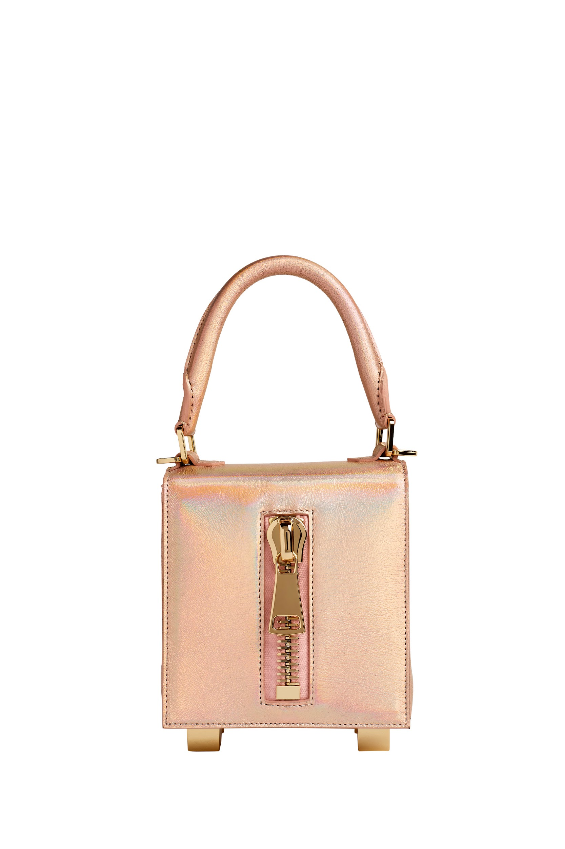 | Lk The One Special | LUCREZIA KAUFFMANN | nappa di agnello | piccola cm 11x11 | multicolor | dust bag bianco | made in Italy | 4202210010 |  | € 188.00 | € 470.00 | 1 | € 188.00 | € 470.00
 | Lk The One Special | LUCREZIA KAUFFMANN | nappa di agnello | media cm 14x14 | multicolor | dust bag bianco | made in Italy | 4202210010 |  | € 224.00 | € 560.00 | 1 | € 224.00 | € 560.00
 | Lk The One Special | LUCREZIA KAUFFMANN | pelle di vitello laminata | media cm 14x14 | oro | dust bag bianco | made in Italy | 4202210010 |  | € 224.00 | € 560.00 | 1 | € 224.00 | € 560.00
 | Lk The One Special | LUCREZIA KAUFFMANN | pelle di vitello abrasivata e patella con pelo | media cm 14x14 | nero | dust bag bianco | made in Italy | 4202210010 |  | € 224.00 | € 560.00 | 1 | € 224.00 | € 560.00
 | Lk The One Swing&Stars | LUCREZIA KAUFFMANN | pelle di vitello abrasivata con manico glitterato | piccola cm 11x11 | verde | dust bag bianco | made in Italy | 4202210010 |  | € 176.00 | € 440.00 | 4 | € 704.00 | € 1,760.00
 | Lk The One Swing&Stars | LUCREZIA KAUFFMANN | pelle di vitello abrasivata con manico glitterato | piccola cm 11x11 | arancione | dust bag bianco | made in Italy | 4202210010 |  | € 176.00 | € 440.00 | 4 | € 704.00 | € 1,760.00
 | Lk The One Swing&Stars | LUCREZIA KAUFFMANN | pelle di vitello abrasivata con manico glitterato | media cm 14x14 | lilla | dust bag bianco | made in Italy | 4202210010 |  | € 216.00 | € 540.00 | 2 | € 432.00 | € 1,080.00
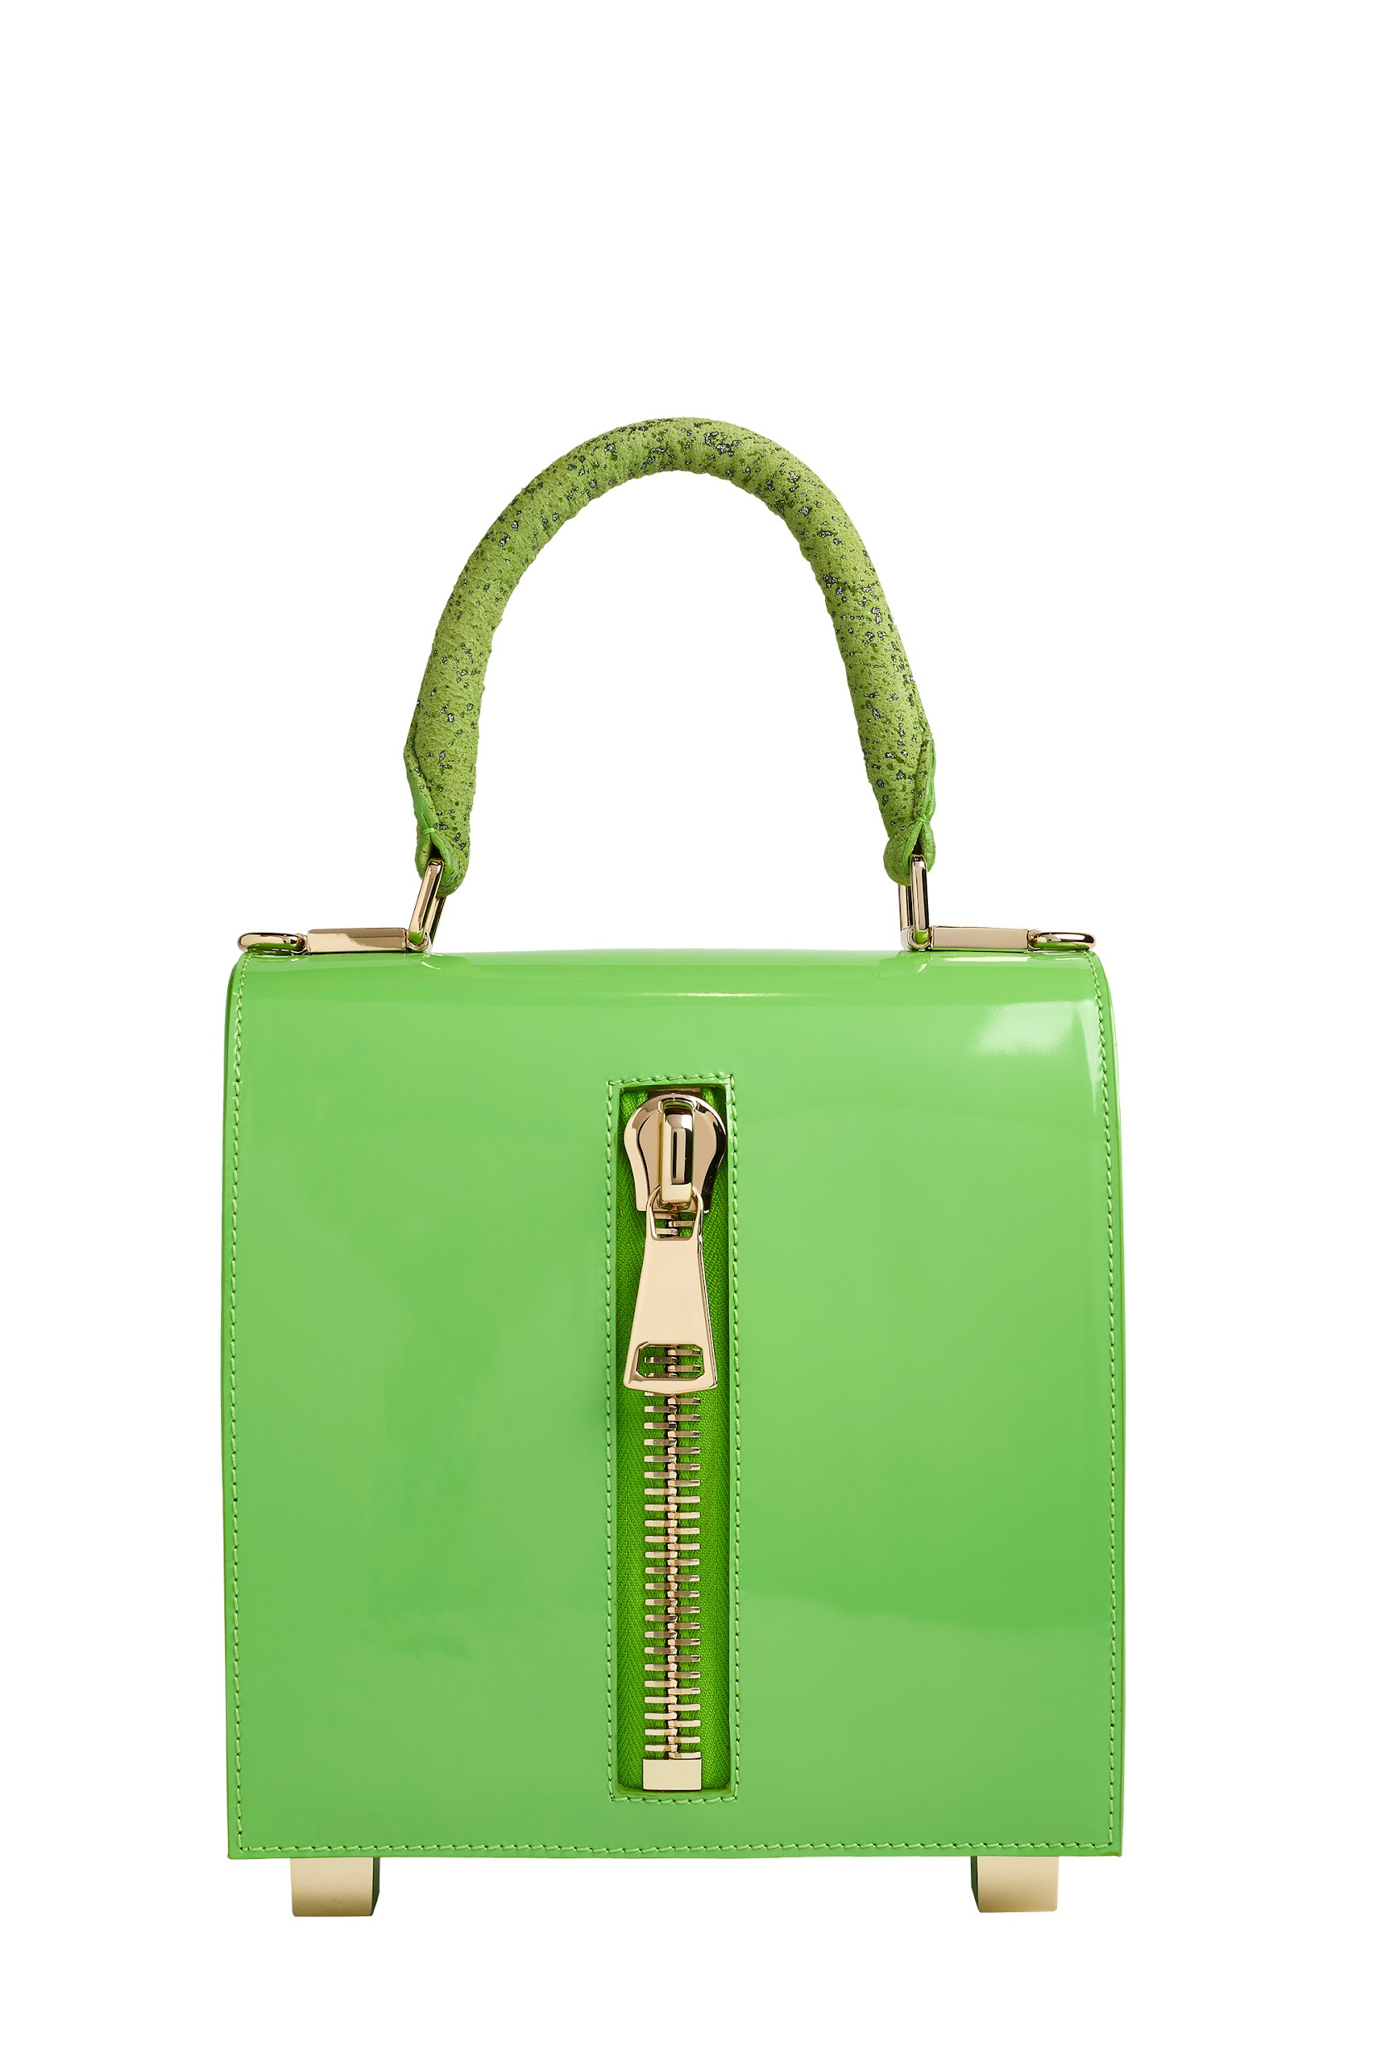 | Lk The One Swing&Stars | LUCREZIA KAUFFMANN | pelle di vitello abrasivata con manico glitterato | media cm 14x14 | verde | dust bag bianco | made in Italy | 4202210010 |  | € 216.00 | € 540.00 | 1 | € 216.00 | € 540.00
 | Lk The One Swing&Stars | LUCREZIA KAUFFMANN | pelle di vitello abrasivata con manico glitterato | media cm 14x14 | arancione | dust bag bianco | made in Italy | 4202210010 |  | € 216.00 | € 540.00 | 1 | € 216.00 | € 540.00
 | Lk The One Swing&Stars | LUCREZIA KAUFFMANN | pelle di vitello abrasivata con manico glitterato | media cm 14x14 | nero | dust bag bianco | made in Italy | 4202210010 |  | € 216.00 | € 540.00 | 1 | € 216.00 | € 540.00
 | Lk The One Swing&Stars | LUCREZIA KAUFFMANN | pelle di vitello abrasivata con manico glitterato | grande cm 20x20 | nero | dust bag bianco | made in Italy | 4202210010 |  | € 252.00 | € 630.00 | 2 | € 504.00 | € 1,260.00
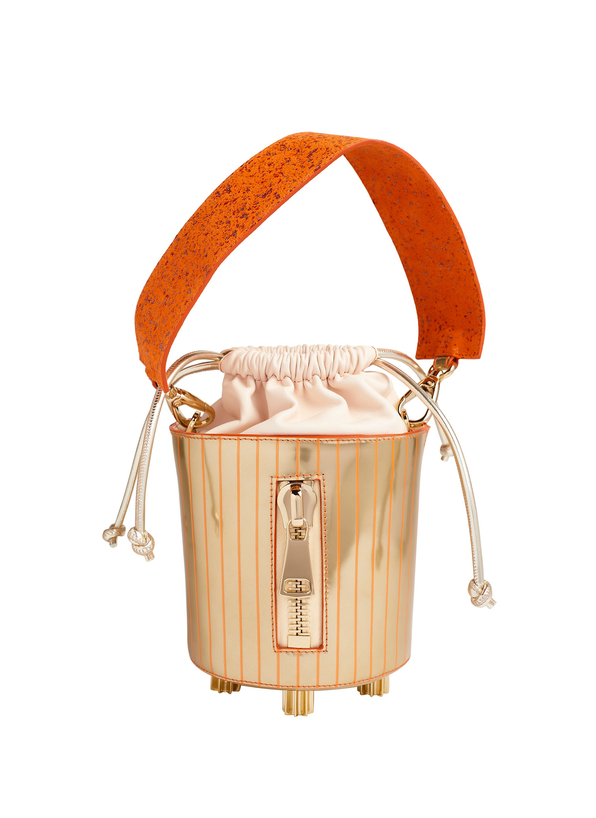 |  | LUCREZIA KAUFFMANN
 | Lk Cup | LUCREZIA KAUFFMANN | pelle di vitello abrasivata | piccolo cm 20x10 | nero | dust bag bianco | made in Italy | 4202210010 |  | € 228.00 | € 570.00 | 1 | € 228.00 | € 570.00
 | Lk Cup | LUCREZIA KAUFFMANN | pelle di vitello abrasivata | piccolo cm 20x10 | rosa | dust bag bianco | made in Italy | 4202210010 |  | € 228.00 | € 570.00 | 1 | € 228.00 | € 570.00
 | Lk Cup | LUCREZIA KAUFFMANN | pelle di vitello abrasivata | piccolo cm 20x10 | oro | dust bag bianco | made in Italy | 4202210010 |  | € 228.00 | € 570.00 | 1 | € 228.00 | € 570.00
 | Lk Cup | LUCREZIA KAUFFMANN | pelle di vitello abrasivata | grande cm 30x15 | nero | dust bag bianco | made in Italy | 4202210010 |  | € 248.00 | € 620.00 | 1 | € 248.00 | € 620.00
 | Lk Cup | LUCREZIA KAUFFMANN | pelle di vitello abrasivata | grande cm 30x15 | rosa | dust bag bianco | made in Italy | 4202210010 |  | € 248.00 | € 620.00 | 1 | € 248.00 | € 620.00
 | Lk Cup | LUCREZIA KAUFFMANN | pelle di vitello abrasivata | grande cm 30x15 | oro | dust bag bianco | made in Italy | 4202210010 |  | € 248.00 | € 620.00 | 1 | € 248.00 | € 620.00
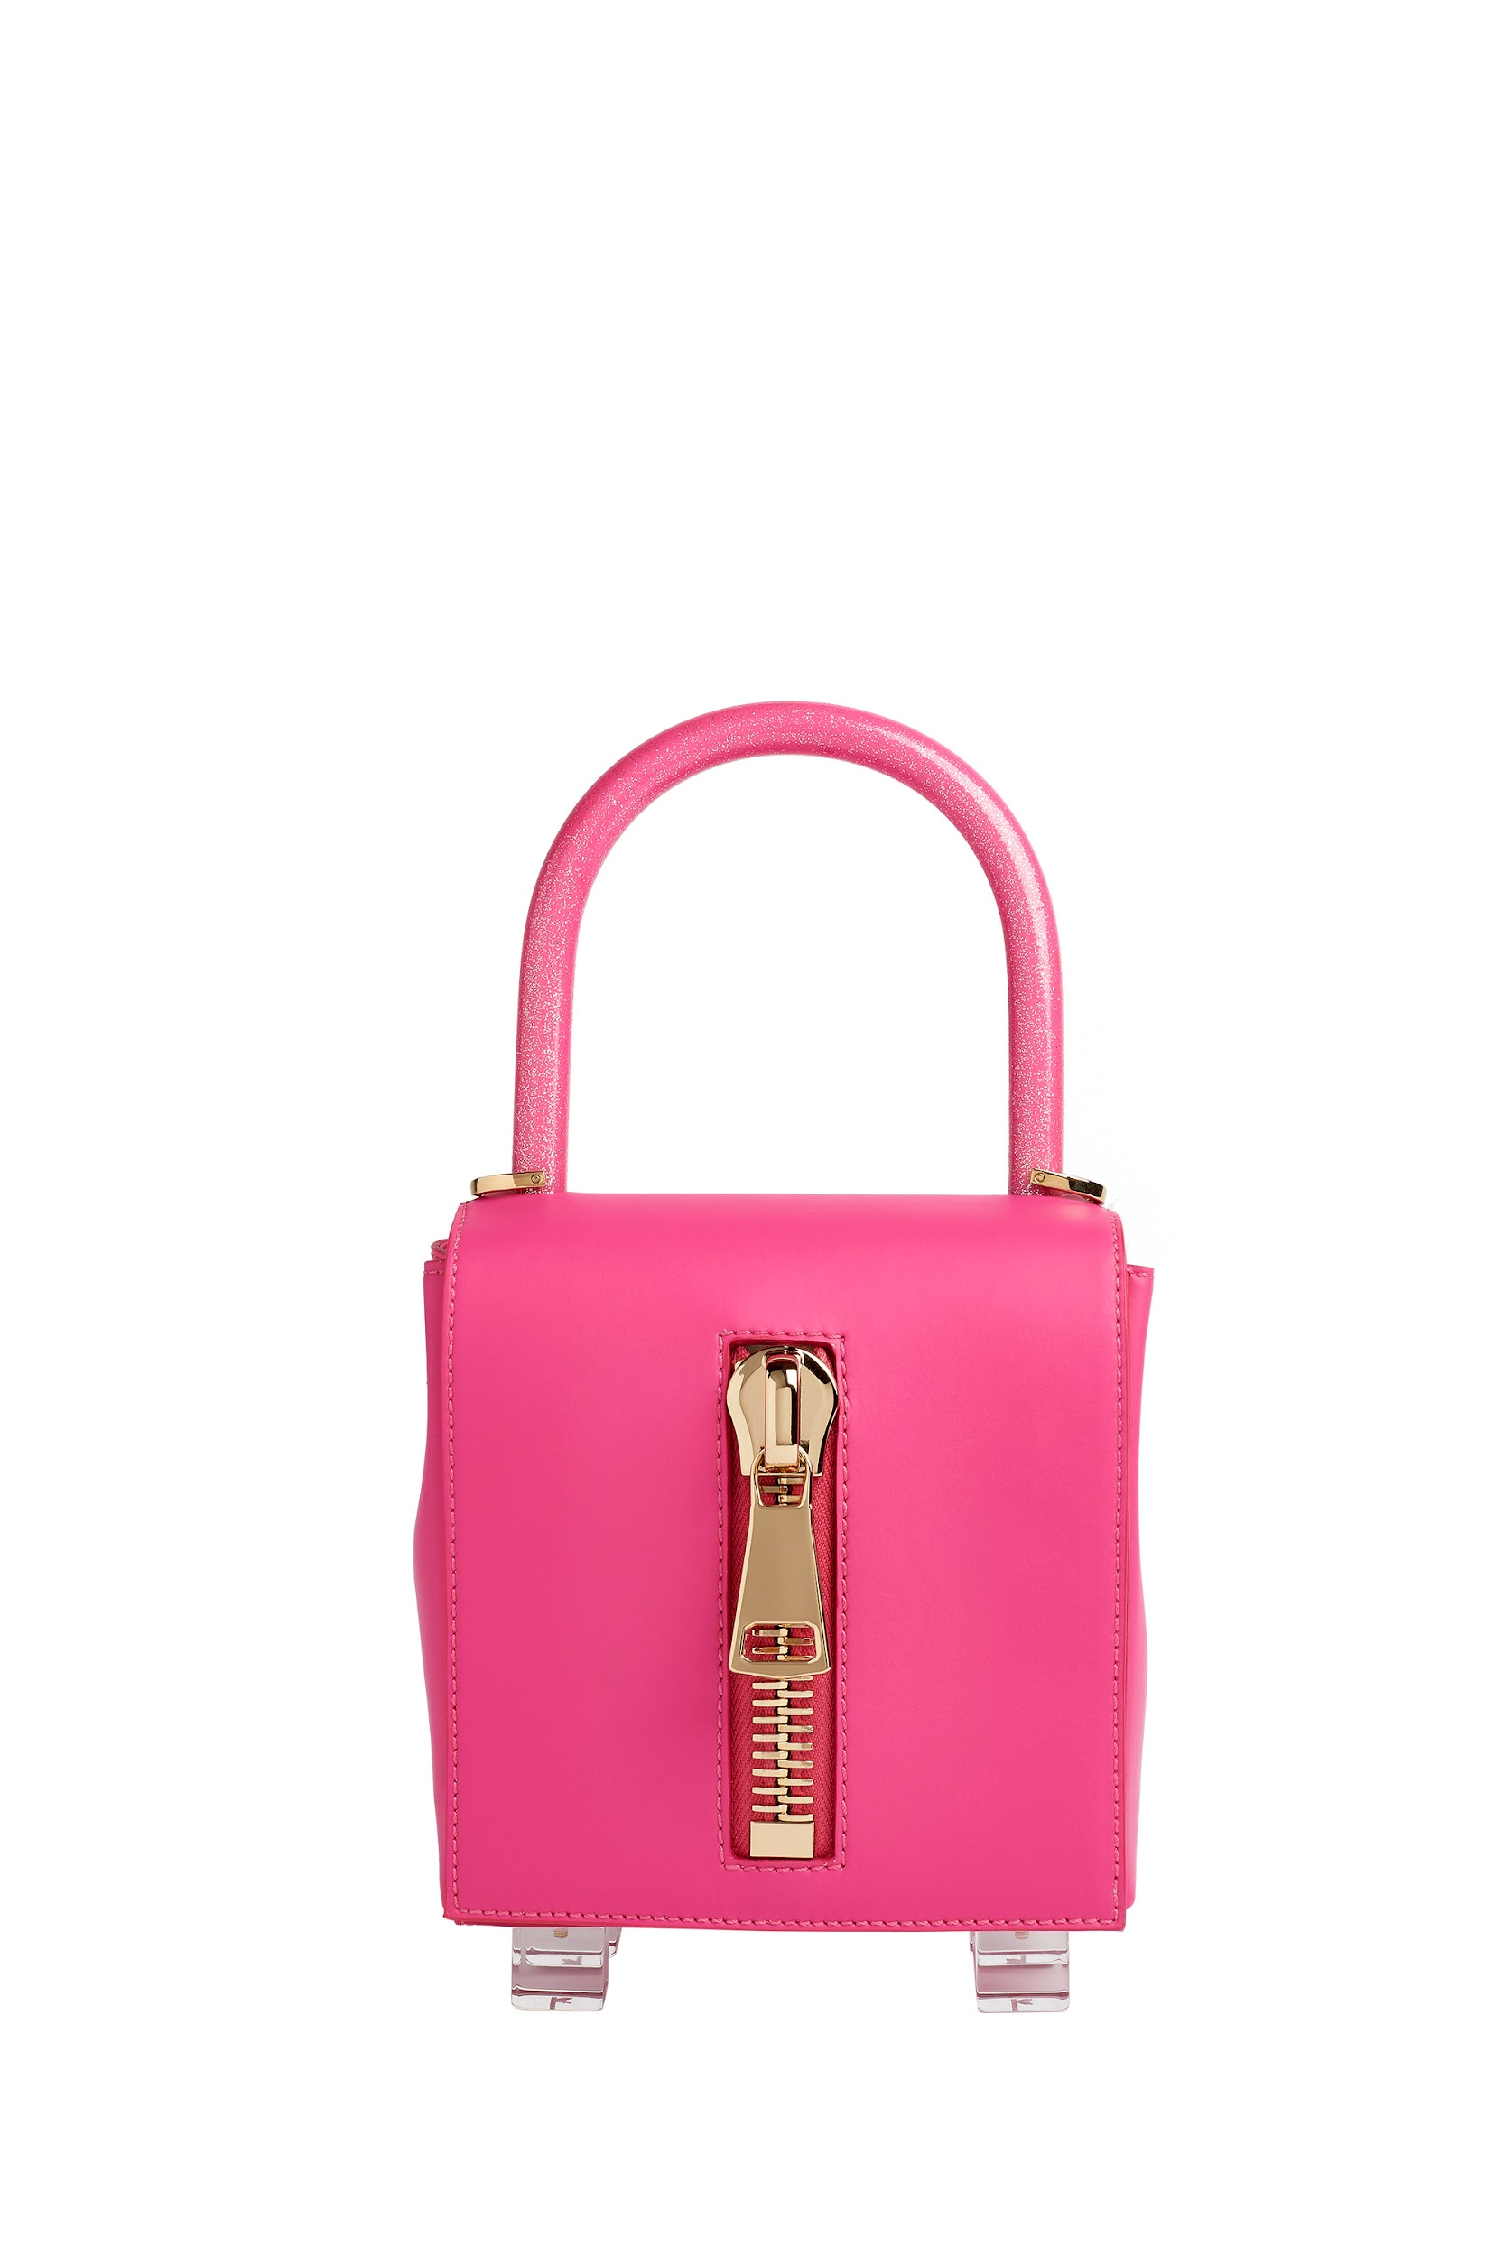 | Lk The One Miami Vibes | LUCREZIA KAUFFMANN | materiale ecologico ricavato dalle piante | media cm 14x14 | rosa | dust bag bianco | made in Italy | 4202229010 |  | € 150.00 | € 375.00 | 2 | € 300.00 | € 750.00
 | Lk The One Miami Vibes | LUCREZIA KAUFFMANN | materiale ecologico ricavato dalle piante | media cm 14x14 | gialla | dust bag bianco | made in Italy | 4202229010 |  | € 150.00 | € 375.00 | 1 | € 150.00 | € 375.00
 | Lk The One Miami Vibes | LUCREZIA KAUFFMANN | materiale ecologico ricavato dalle piante | media cm 14x14 | blu | dust bag bianco | made in Italy | 4202229010 |  | € 150.00 | € 375.00 | 2 | € 300.00 | € 750.00
 | Lk The One Miami Vibes | LUCREZIA KAUFFMANN | materiale ecologico ricavato dalle piante | media cm 14x14 | verde | dust bag bianco | made in Italy | 4202229010 |  | € 150.00 | € 375.00 | 3 | € 450.00 | € 1,125.00
 | Lk The One Miami Vibes | LUCREZIA KAUFFMANN | materiale ecologico ricavato dalle piante | media cm 14x14 | arancione | dust bag bianco | made in Italy | 4202229010 |  | € 150.00 | € 375.00 | 1 | € 150.00 | € 375.00
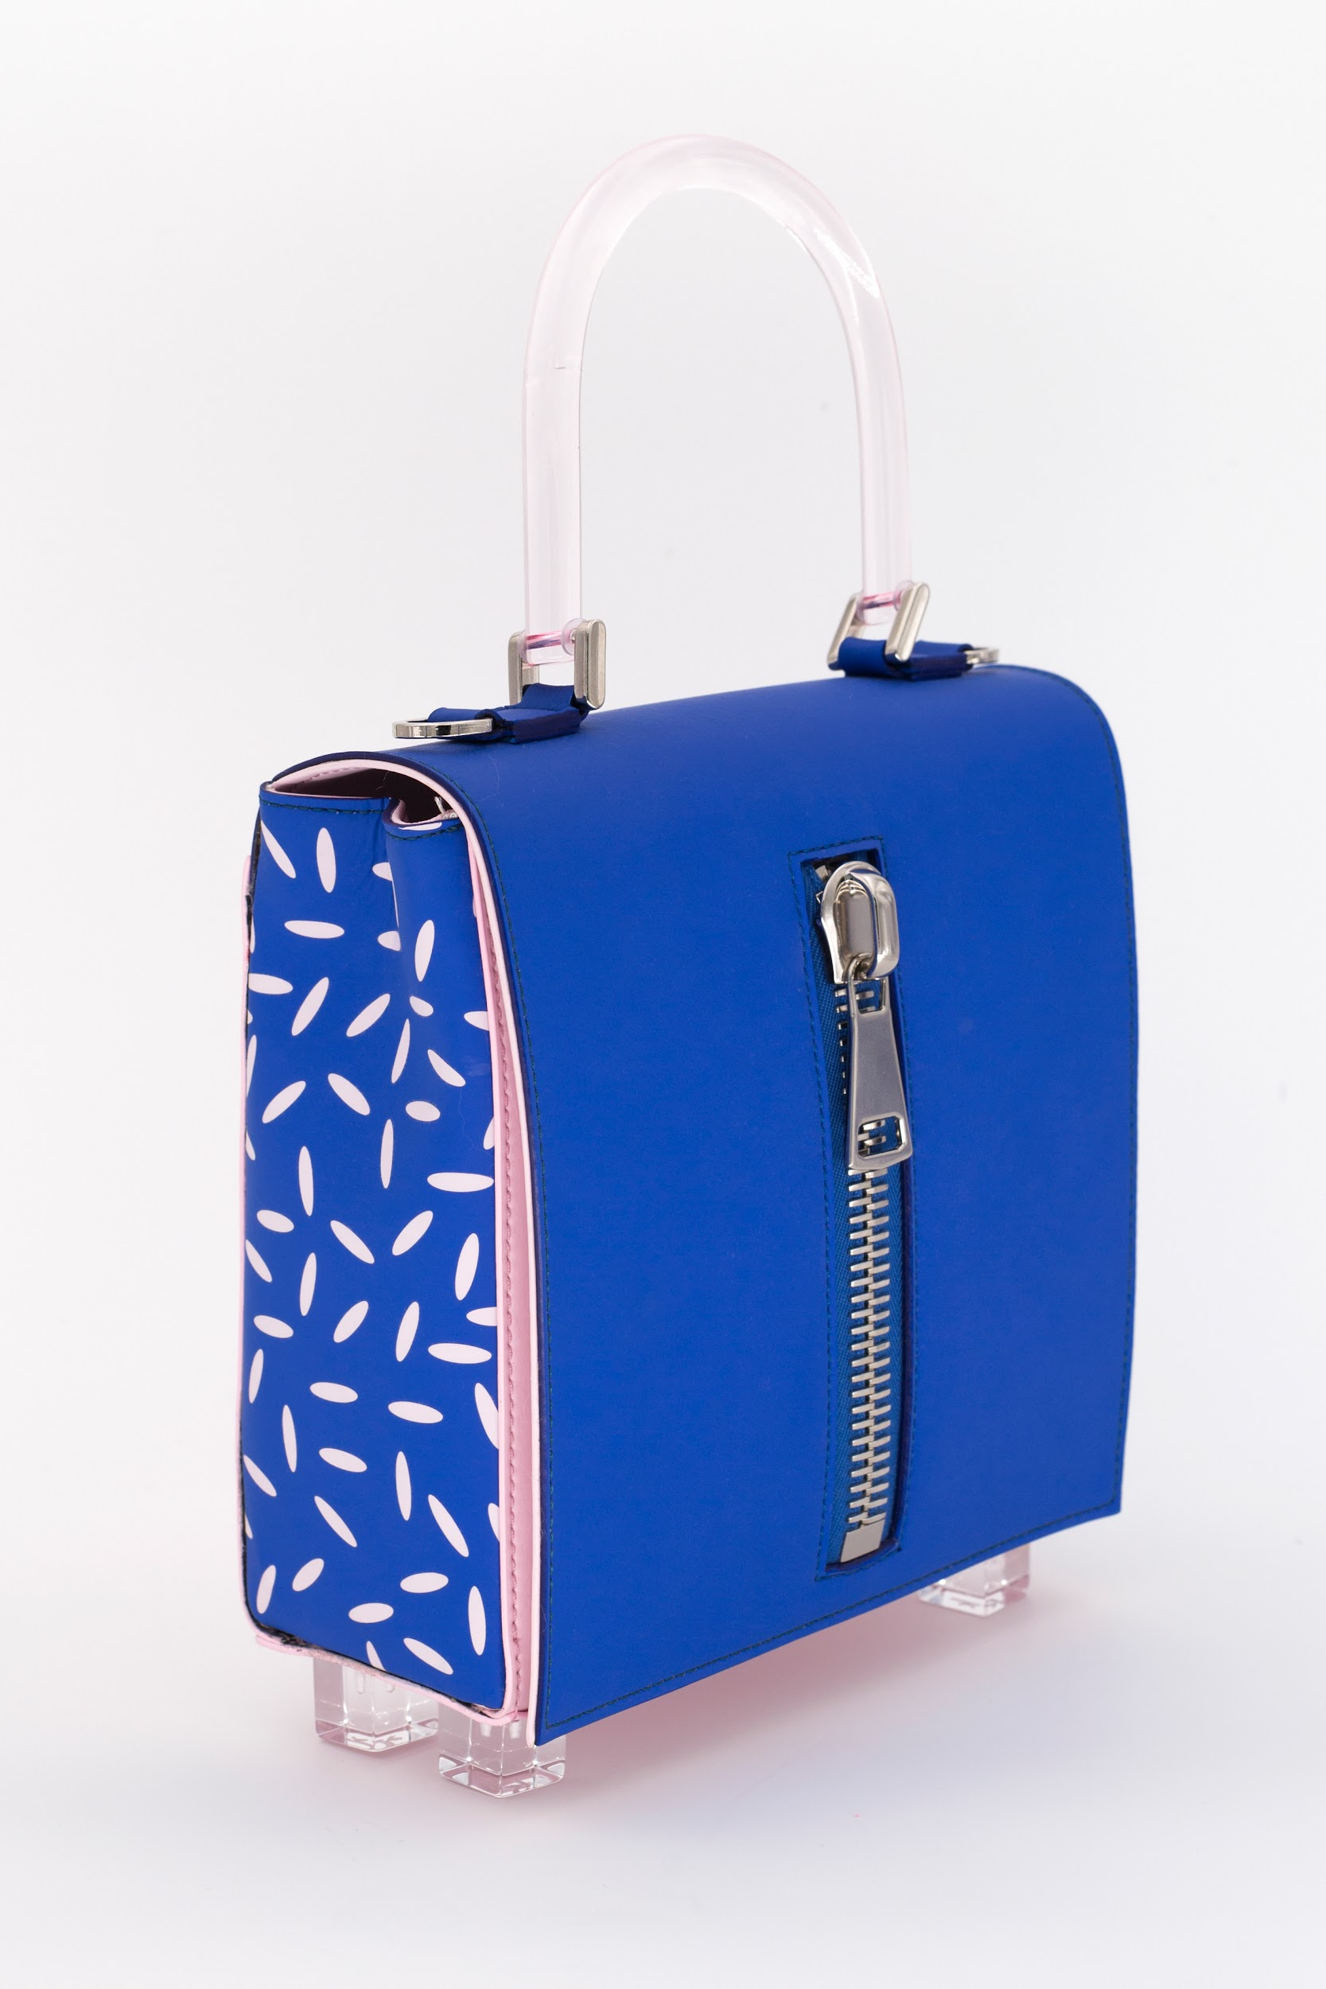 | Lk The One Miami Vibes | LUCREZIA KAUFFMANN | materiale ecologico ricavato dalle piante | media cm 14x14 | rosa | dust bag bianco | made in Italy | 4202229010 |  | € 150.00 | € 375.00 | 2 | € 300.00 | € 750.00
 | Lk The One Miami Vibes | LUCREZIA KAUFFMANN | materiale ecologico ricavato dalle piante | grande cm 20x20 | rosa | dust bag bianco | made in Italy | 4202229010 |  | € 158.00 | € 395.00 | 2 | € 316.00 | € 790.00
 | Lk The One Miami Vibes | LUCREZIA KAUFFMANN | materiale ecologico ricavato dalle piante | grande cm 20x20 | gialla | dust bag bianco | made in Italy | 4202229010 |  | € 158.00 | € 395.00 | 1 | € 158.00 | € 395.00
 | Lk The One Miami Vibes | LUCREZIA KAUFFMANN | materiale ecologico ricavato dalle piante | grande cm 20x20 | nere | dust bag bianco | made in Italy | 4202229010 |  | € 158.00 | € 395.00 | 2 | € 316.00 | € 790.00
 | Lk The One Miami Vibes | LUCREZIA KAUFFMANN | materiale ecologico ricavato dalle piante | grande cm 20x21 | lilla | dust bag bianco | made in Italy | 4202229010 |  | € 158.00 | € 395.00 | 1 | € 158.00 | € 395.00
 |  | LUCREZIA KAUFFMANN
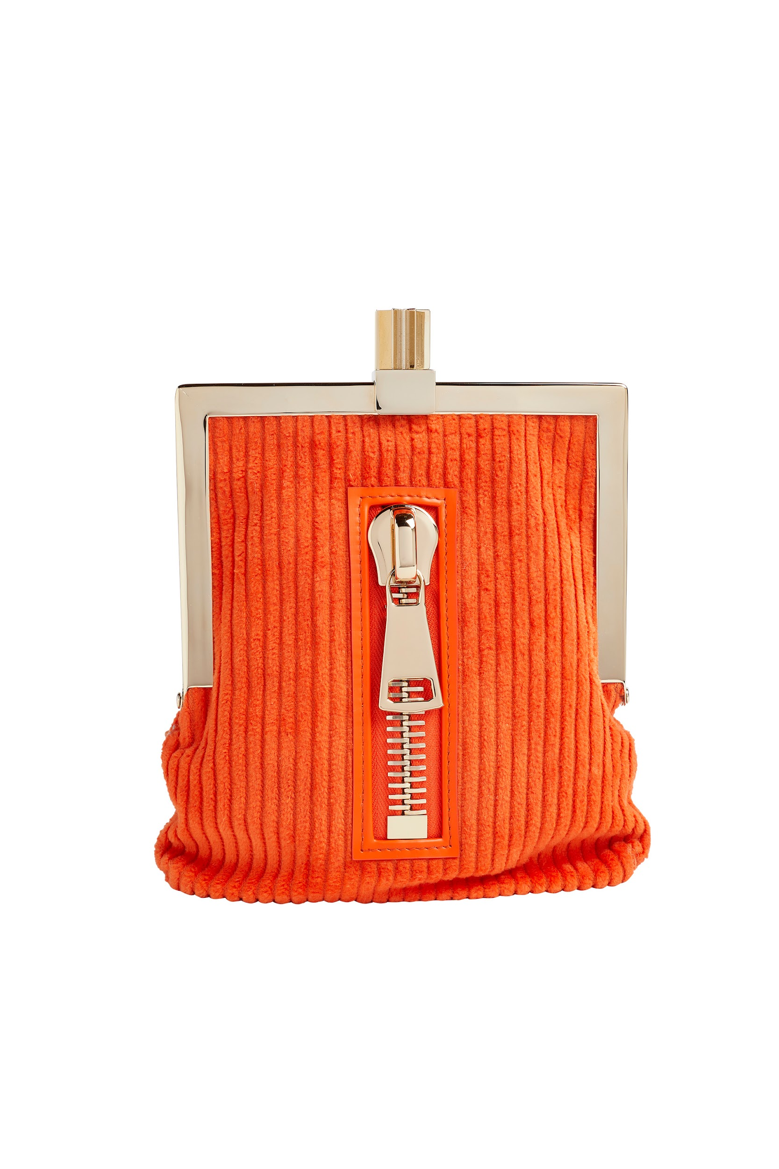 | LK MADEMOISELLE | LUCREZIA KAUFFMANN | velluto | cm 15x10 | arancione | dust bag bianco | made in Italy | 4202229010 |  | € 200.00 | € 500.00 | 1 | € 200.00 | € 500.00
 | LK MADEMOISELLE | LUCREZIA KAUFFMANN | raso | cm 15x10 | verde | dust bag bianco | made in Italy | 4202229010 |  | € 200.00 | € 500.00 | 1 | € 200.00 | € 500.00
 | LK MADEMOISELLE | LUCREZIA KAUFFMANN | camoscio | cm 15x10 | nero | dust bag bianco | made in Italy | 4202229010 |  | € 200.00 | € 500.00 | 1 | € 200.00 | € 500.00
 |  | LUCREZIA KAUFFMANN
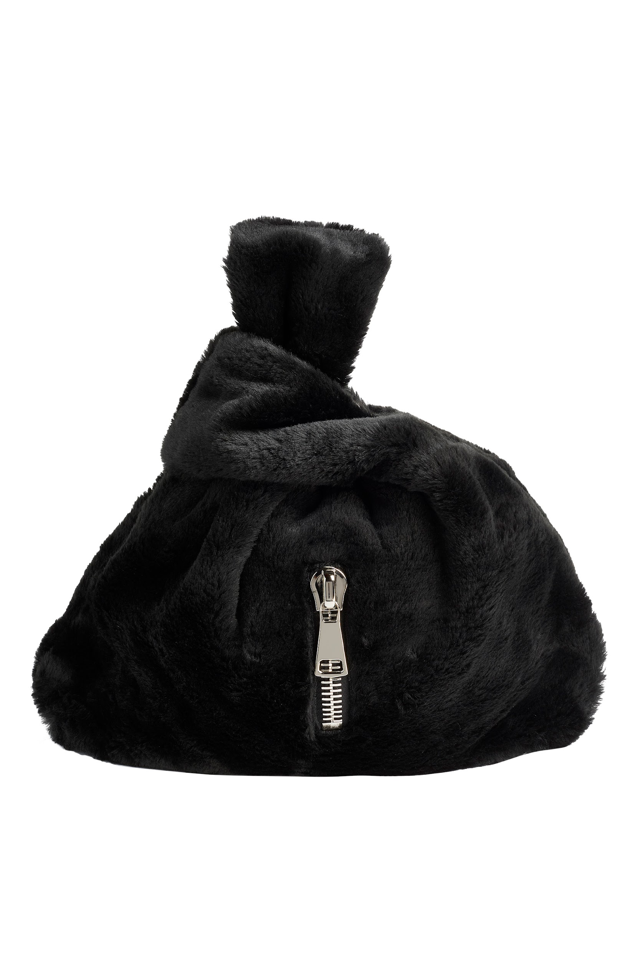 | LK TO GO | LUCREZIA KAUFFMANN | velluto | cm 35x40 | bianco | dust bag bianco | made in Italy | 4202229010 |  | € 100.00 | € 250.00 | 1 | € 100.00 | € 250.00
 | LK TO GO | LUCREZIA KAUFFMANN | velluto | cm 35x40 | arancione | dust bag bianco | made in Italy | 4202229010 |  | € 100.00 | € 250.00 | 2 | € 200.00 | € 500.00
 | LK TO GO | LUCREZIA KAUFFMANN | pelo eco | cm 35x40 | nero | dust bag bianco | made in Italy | 4202229010 |  | € 100.00 | € 250.00 | 11 | € 1,100.00 | € 2,750.00
 | LK TO GO | LUCREZIA KAUFFMANN | pelo di montone | cm 35x40 | bianco | dust bag bianco | made in Italy | 4202229010 |  | € 120.00 | € 300.00 | 7 | € 840.00 | € 2,100.00
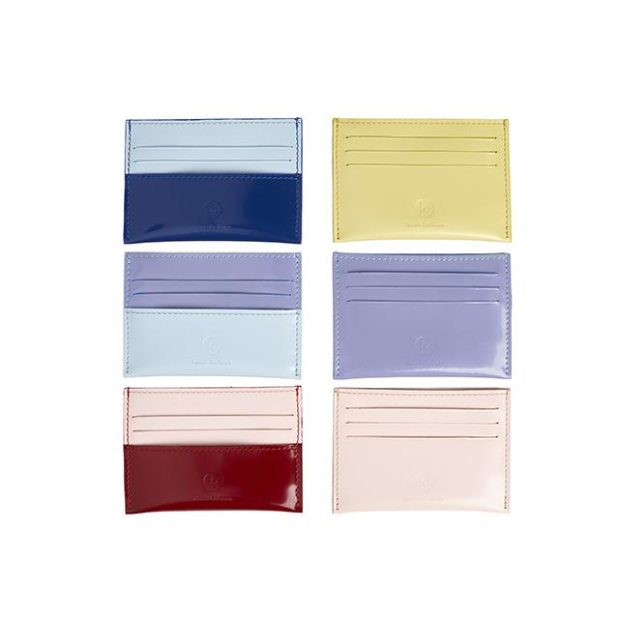 | PORTATESSERE | LUCREZIA KAUFFMANN | pelle di vitello abrasivata | cm 10x8 | giallo | scatola bianca | made in Italy | 4202310010 |  | € 32.00 | € 80.00 | 2 | € 64.00 | € 160.00
 | PORTATESSERE | LUCREZIA KAUFFMANN | pelle di vitello abrasivata | cm 10x8 | rosa | scatola bianca | made in Italy | 4202310010 |  | € 32.00 | € 80.00 | 3 | € 96.00 | € 240.00
 | PORTATESSERE | LUCREZIA KAUFFMANN | pelle di vitello abrasivata | cm 10x8 | lilla | scatola bianca | made in Italy | 4202310010 |  | € 32.00 | € 80.00 | 2 | € 64.00 | € 160.00
 | PORTATESSERE | LUCREZIA KAUFFMANN | pelle di vitello abrasivata | cm 10x8 | azzurro/blu | scatola bianca | made in Italy | 4202310010 |  | € 32.00 | € 80.00 | 5 | € 160.00 | € 400.00
 | PORTATESSERE | LUCREZIA KAUFFMANN | pelle di vitello abrasivata | cm 10x8 | rosa/rosso | scatola bianca | made in Italy | 4202310010 |  | € 32.00 | € 80.00 | 7 | € 224.00 | € 560.00
 | PORTATESSERE | LUCREZIA KAUFFMANN | pelle di vitello abrasivata | cm 10x8 | lilla/azzurro | scatola bianca | made in Italy | 4202310010 |  | € 32.00 | € 80.00 | 5 | € 160.00 | € 400.00
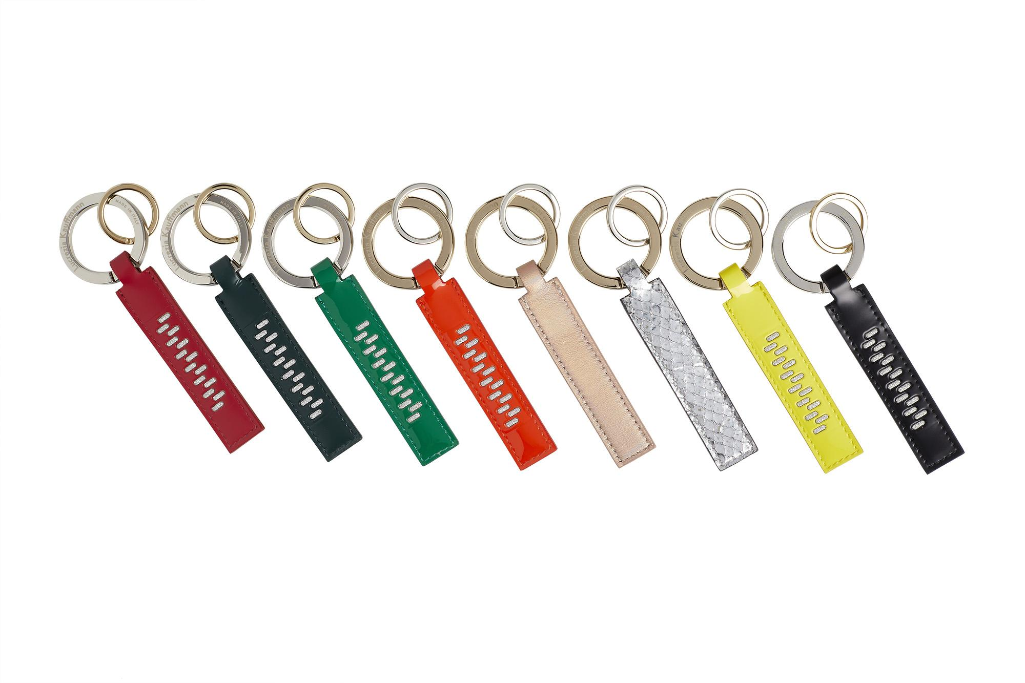 | PORTACHIAVI | LUCREZIA KAUFFMANN | pelle di vitello abrasivata | cm 10x2 | nero | scatola bianca | made in Italy | 4202310010 |  | € 28.00 | € 70.00 | 14 | € 392.00 | € 980.00
 | PORTACHIAVI | LUCREZIA KAUFFMANN | pelle di vitello abrasivata | cm 10x2 | rosso | scatola bianca | made in Italy | 4202310010 |  | € 28.00 | € 70.00 | 14 | € 392.00 | € 980.00
 | PORTACHIAVI | LUCREZIA KAUFFMANN | pelle di vitello abrasivata | cm 10x2 | verde | scatola bianca | made in Italy | 4202310010 |  | € 28.00 | € 70.00 | 11 | € 308.00 | € 770.00
 | PORTACHIAVI | LUCREZIA KAUFFMANN | pelle verniciata | cm 10x2 | giallo fluo | scatola bianca | made in Italy | 4202310010 |  | € 28.00 | € 70.00 | 9 | € 252.00 | € 630.00
 | PORTACHIAVI | LUCREZIA KAUFFMANN | pelle verniciata | cm 10x2 | arancione fluo | scatola bianca | made in Italy | 4202310010 |  | € 28.00 | € 70.00 | 10 | € 280.00 | € 700.00
 | PORTACHIAVI | LUCREZIA KAUFFMANN | pelle verniciata | cm 10x2 | verde fluo | scatola bianca | made in Italy | 4202310010 |  | € 28.00 | € 70.00 | 9 | € 252.00 | € 630.00
 | PORTACHIAVI | LUCREZIA KAUFFMANN | pelle di vitello laminata | cm 10x2 | multicolor | scatola bianca | made in Italy | 4202310010 |  | € 28.00 | € 70.00 | 7 | € 196.00 | € 490.00
 | PORTACHIAVI | LUCREZIA KAUFFMANN | pelle di vitello laminata | cm 10x2 | argento | scatola bianca | made in Italy | 4202310010 |  | € 28.00 | € 70.00 | 5 | € 140.00 | € 350.00
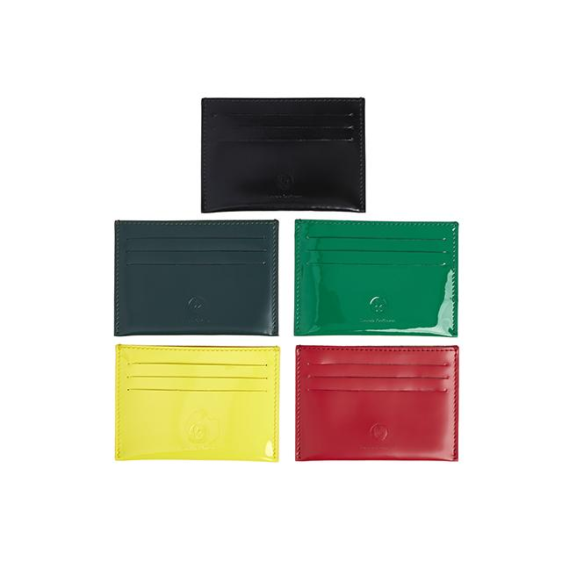 | PORTATESSERE | LUCREZIA KAUFFMANN | pelle di vitello abrasivata | cm 10x8 | nero | scatola bianca | made in Italy | 4202310010 |  | € 32.00 | € 80.00 | 15 | € 480.00 | € 1,200.00
 | PORTATESSERE | LUCREZIA KAUFFMANN | pelle di vitello abrasivata | cm 10x8 | rosso | scatola bianca | made in Italy | 4202310010 |  | € 32.00 | € 80.00 | 28 | € 896.00 | € 2,240.00
 | PORTATESSERE | LUCREZIA KAUFFMANN | pelle di vitello abrasivata | cm 10x8 | verde | scatola bianca | made in Italy | 4202310010 |  | € 32.00 | € 80.00 | 19 | € 608.00 | € 1,520.00
 | PORTATESSERE | LUCREZIA KAUFFMANN | pelle verniciata | cm 10x8 | giallo fluo | scatola bianca | made in Italy | 4202310010 |  | € 32.00 | € 80.00 | 9 | € 288.00 | € 720.00
 | PORTATESSERE | LUCREZIA KAUFFMANN | pelle verniciata | cm 10x8 | verde fluo | scatola bianca | made in Italy | 4202310010 |  | € 32.00 | € 80.00 | 11 | € 352.00 | € 880.00
 | PORTATESSERE | LUCREZIA KAUFFMANN | pelle verniciata | cm 10x8 | arancione fluo | scatola bianca | made in Italy | 4202310010 |  | € 32.00 | € 80.00 | 4 | € 128.00 | € 320.00
 | PORTATESSERE | LUCREZIA KAUFFMANN | pelle di vitello laminata | cm 10x8 | multicolor | scatola bianca | made in Italy | 4202310010 |  | € 32.00 | € 80.00 | 2 | € 64.00 | € 160.00
 | PORTATESSERE | LUCREZIA KAUFFMANN | pelle di vitello laminata | cm 10x8 | oro | scatola bianca | made in Italy | 4202310010 |  | € 32.00 | € 80.00 | 5 | € 160.00 | € 400.00
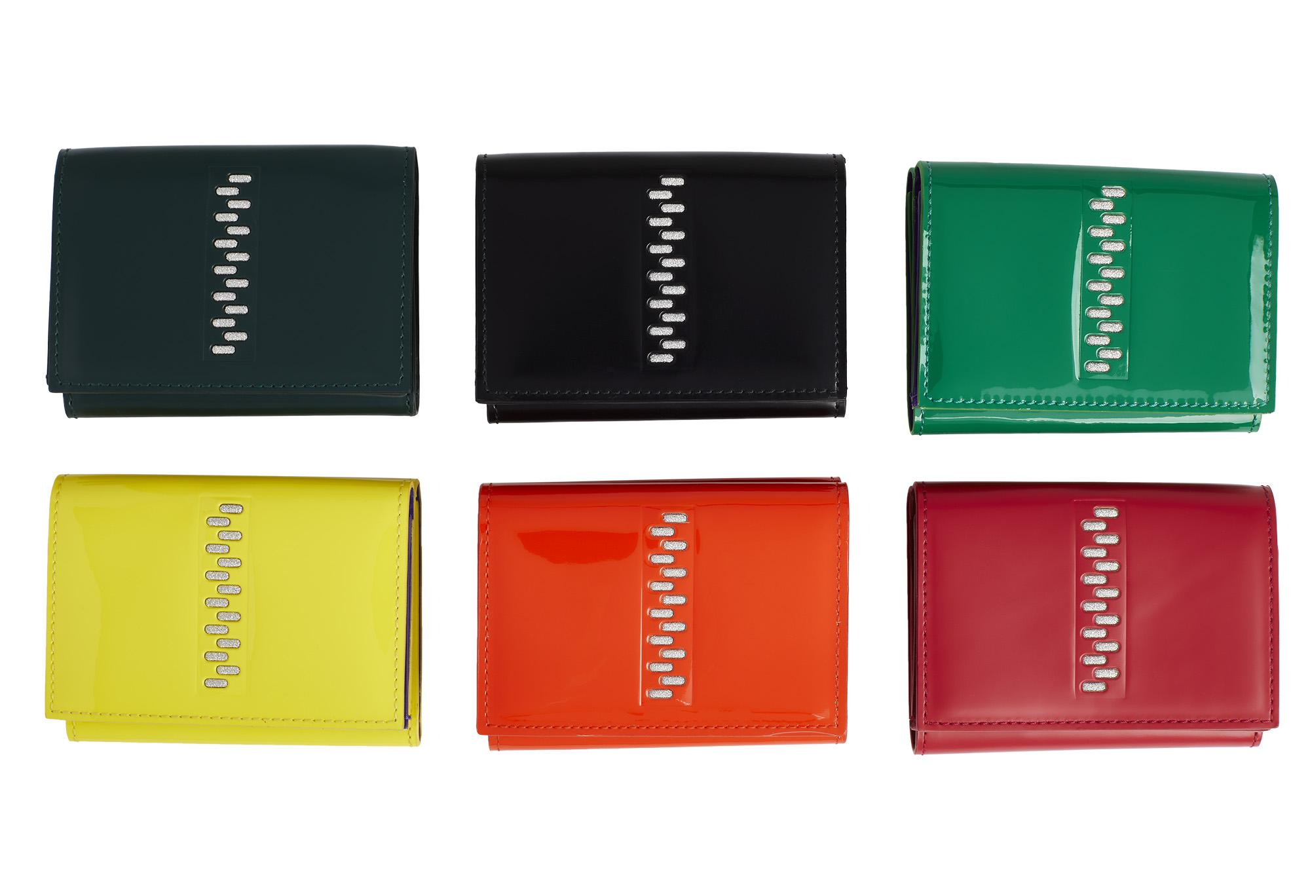 | PORTAFOGLIO | LUCREZIA KAUFFMANN | pelle di vitello abrasivata | cm 10x8x4 | nero | scatola bianca | made in Italy | 4202310010 |  | € 76.00 | € 190.00 | 2 | € 152.00 | € 380.00
 | PORTAFOGLIO | LUCREZIA KAUFFMANN | pelle di vitello abrasivata | cm 10x8x4 | rosso | scatola bianca | made in Italy | 4202310010 |  | € 76.00 | € 190.00 | 3 | € 228.00 | € 570.00
 | PORTAFOGLIO | LUCREZIA KAUFFMANN | pelle di vitello abrasivata | cm 10x8x4 | verde | scatola bianca | made in Italy | 4202310010 |  | € 76.00 | € 190.00 | 1 | € 76.00 | € 190.00
 | PORTAFOGLIO | LUCREZIA KAUFFMANN | pelle verniciata | cm 10x8x4 | giallo fluo | scatola bianca | made in Italy | 4202310010 |  | € 76.00 | € 190.00 | 3 | € 228.00 | € 570.00
 | PORTAFOGLIO | LUCREZIA KAUFFMANN | pelle verniciata | cm 10x8x4 | arancione fluo | scatola bianca | made in Italy | 4202310010 |  | € 76.00 | € 190.00 | 3 | € 228.00 | € 570.00
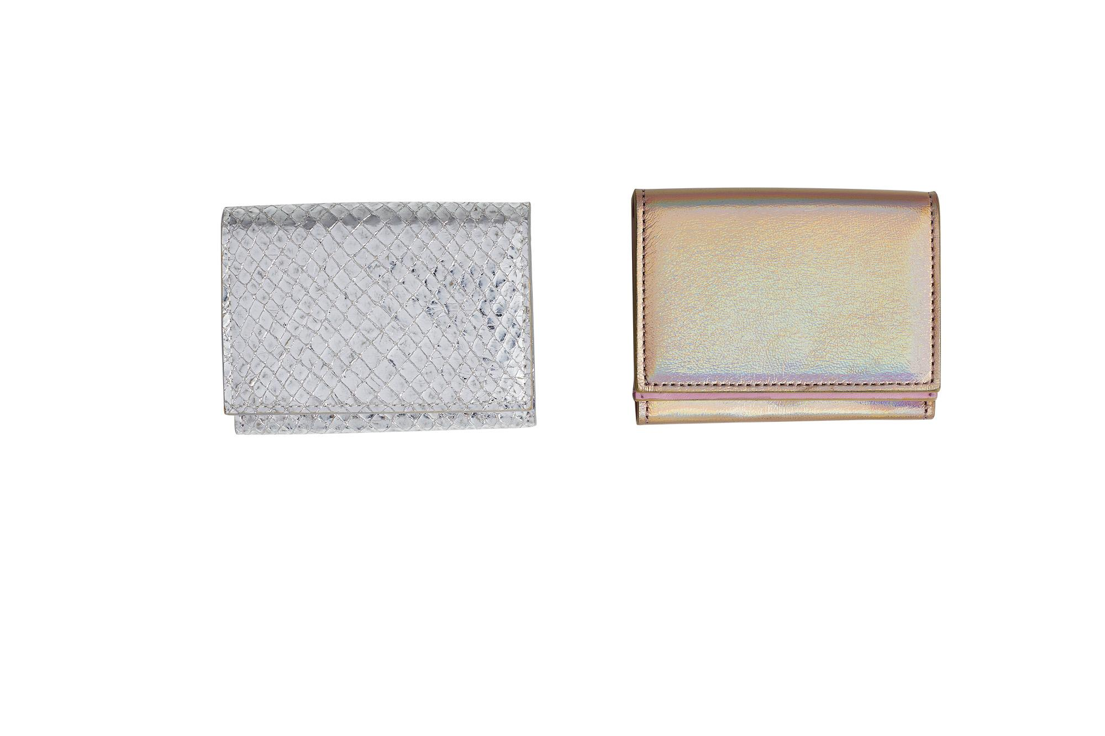 | PORTAFOGLIO | LUCREZIA KAUFFMANN | pelle verniciata | cm 10x8x4 | verde fluo | scatola bianca | made in Italy | 4202310010 |  | € 76.00 | € 190.00 | 5 | € 380.00 | € 950.00
 | PORTAFOGLIO | LUCREZIA KAUFFMANN | nappa di agnello | cm 10x8x4 | multicolor | scatola bianca | made in Italy | 4202310010 |  | € 76.00 | € 190.00 | 2 | € 152.00 | € 380.00
 | PORTAFOGLIO | LUCREZIA KAUFFMANN | nappa di agnello | cm 10x8x4 | argento | scatola bianca | made in Italy | 4202310010 |  | € 76.00 | € 190.00 | 1 | € 76.00 | € 190.00

 |  |  |  |  |  |  |  |  |  |  | TOTALE | 361 | € 30,460.00 | € 76,075.00

